画面イメージ
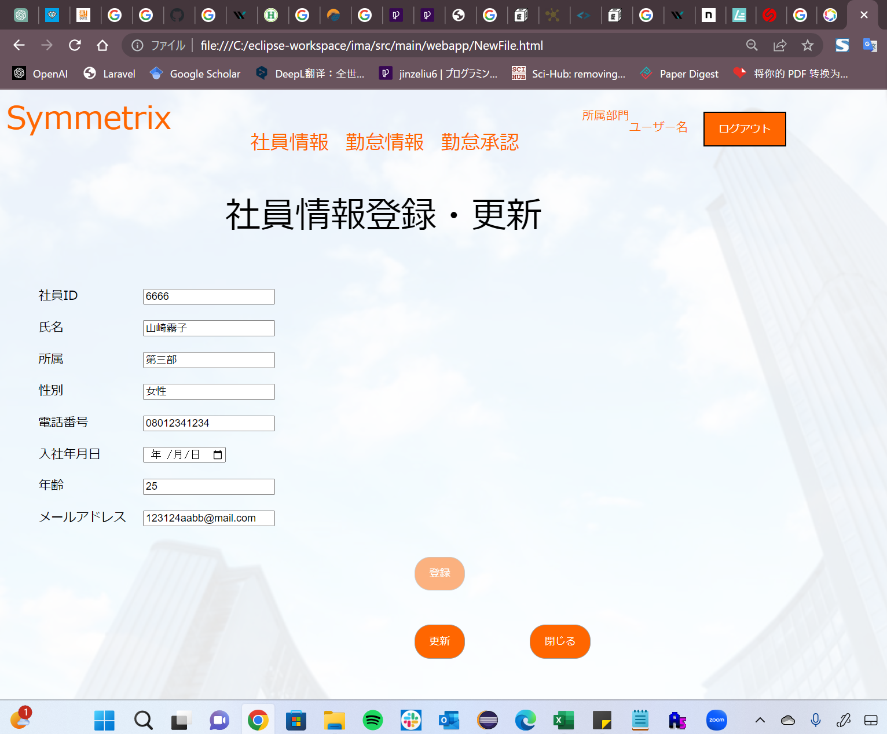
詳細設計書 |  | 論理名称 | K003 | システムID | KS | 改訂日 | 2023-06-06
 |  | 物理名称 | 社員情報登録・更新 | システム名称 | 社員情報登録・更新 | 改訂者 | 劉金澤

画面イメージ
 | 登録モード
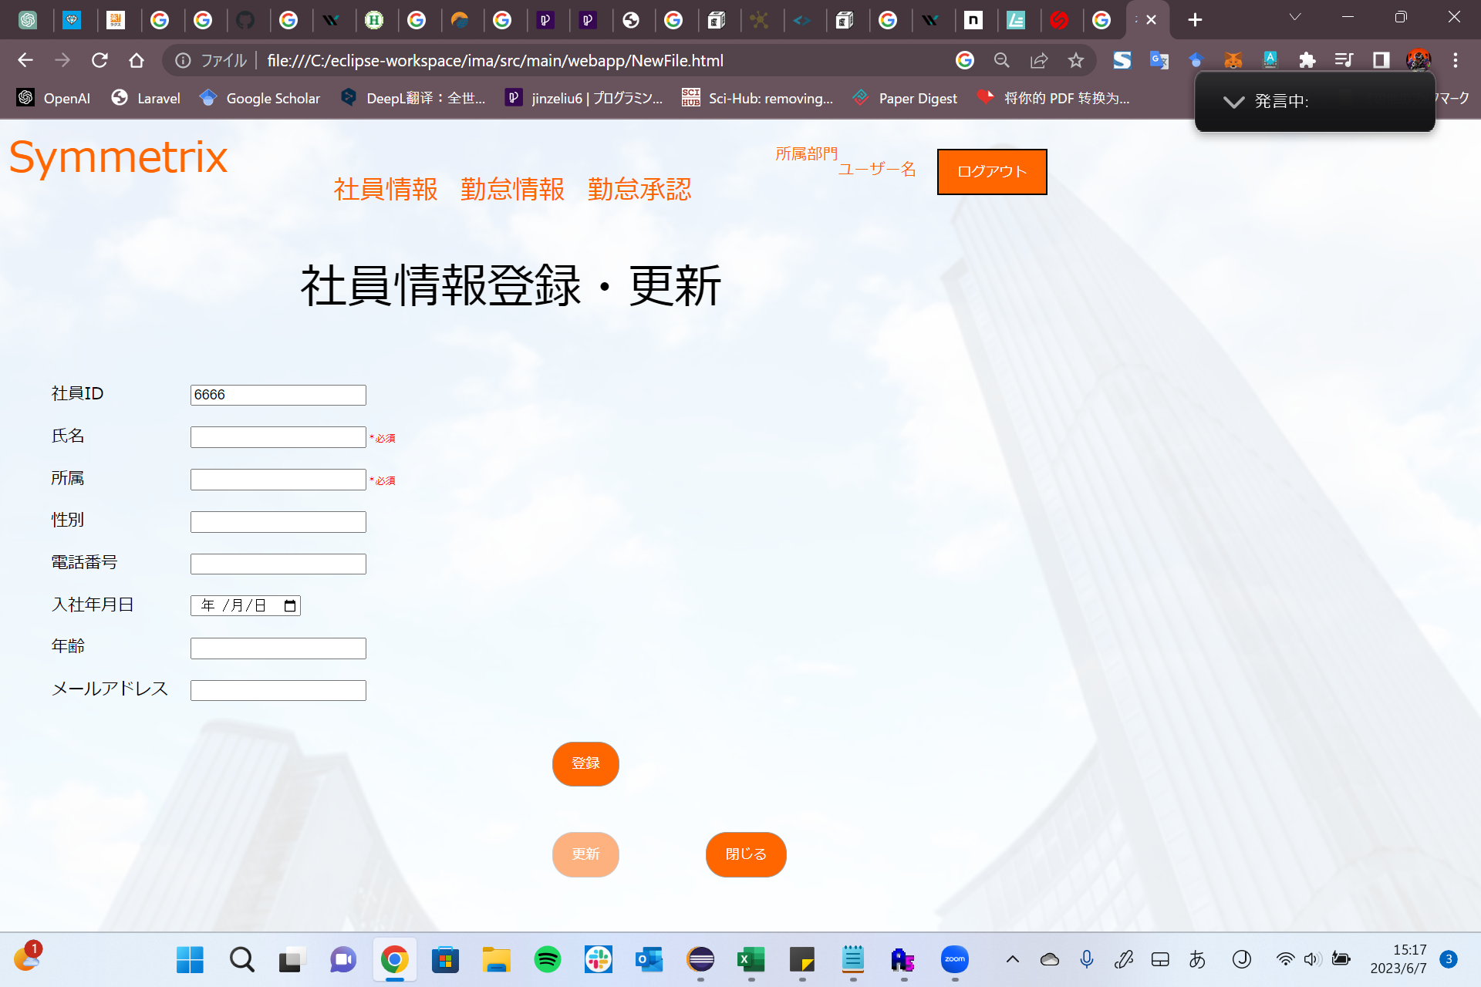

 | 更新モード

IO関連
詳細設計書 |  | 論理名称 |  | K003 |  |  |  | システムID |  | KS | 改訂日 | 2023-06-06
 |  | 物理名称 |  | 社員情報登録・更新 |  |  |  | システム名称 |  | 勤怠管理システム | 改訂者 | 劉金澤

I/O関連図

社員情報一覧
基本情報登録・更新
 |  |  |  |  | 追加ボタン

 |  |  |  | 社員IDリング
 |  |  |  |  |  |  |  |  | 更新ボタン（update）
 |  |  |  |  |  |  |  |  | 登録ボタン（add）
社員マスタ

パラメータ一覧
No | 論理名称 |  | 物理名称 |  |  | I/O | 備考
1 | 社員ID |  | EMPLOYEES_ID |  |  | I | 更新モード（リングされたIDに関する情報をGET） getById()
2 | 氏名 |  | EMPLOYEES_NAME |  |  | I
3 | 所属 |  | DEPT_ID |  |  | I
4 | 性別 |  | GENDER |  |  | I
5 | 電話番号 |  | PHONE_NUMBER |  |  | I
6 | 入社年月日 |  | ENTRY_DATE |  |  | I
7 | 年齢 |  | AGE |  |  | I
8 | メールアドレス |  | EMAIL |  |  | I
9
テーブル一覧
No | 論理名称 |  | 物理名称 |  |  | I/O | 備考
1 | 社員情報 |  | T_EMPLOYEES |  |  | I/O
2 | 部門情報 |  | T_DEPT |  |  | O
3
4
5
6
7
8
9
ファイル一覧
No | 論理名称 |  | 物理名称 |  |  | I/O | 備考
1
2
3
4
5
6
7
8
9

